TSĐB
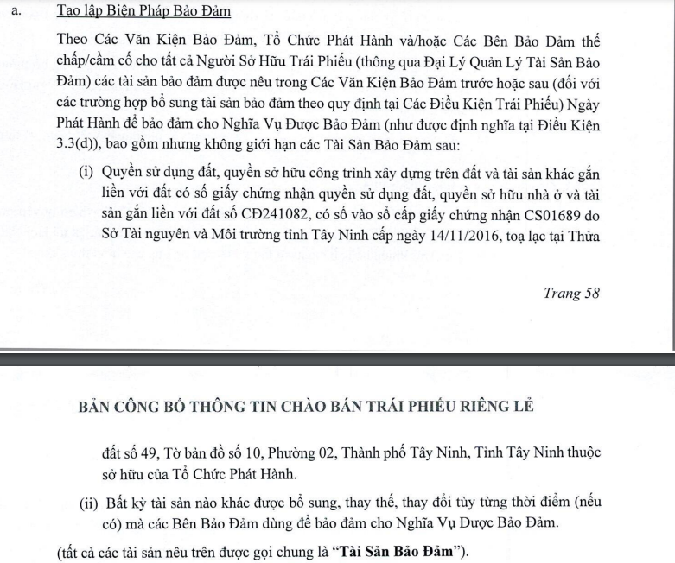
Tên file | An lẻ - Mai chẵn | New? | Công ty | Mã Booking | Mã Trea | Mã TVAM | Loại | Số lượng | Tổng giá vốn | Mệnh giá đơn vị | Tổng mệnh giá | Lãi suất | Giá bán | Ngày bắt đầu | Ngày kết thúc | Payment term | Ngày mua | Kỳ trả lãi gần nhất/Purchase date | Lãi dự thu | TSĐB | Mã CP | Giá trị tsđb | Tổng số lượng làm TSBĐ | Tổng mệnh giá đợt phát hành | Mệnh giá FH nắm giữ | Đơn giá gần nhất | Note
01. Finhay IFRS 9 - IA - BPWH2124001 | 01 | BPWH2124001 | Finhay | BPWH2124001 | BPWH2124001 | BPWH2124001 | Trái phiếu | 75,000 | 7,500,000,000 | 100,000 | 7,500,000,000 | 10.50% |  | 2021-10-15 | 2024-10-15 | 6 tháng/lần | 2021-12-06 | 2024-04-15 | 166,130,137 | Cổ phiếu chưa niêm yết do doanh nghiệp không có đăng ký niêm yết phát hành | BPW | 6,947,498,750 | 11,115,998 | 120,000,000,000 | 7,500,000,000 | 10,000 | do hủy niêm yết nên lấy bằng mệnh giá
02. Finhay IFRS 9 - IA - MBBL2128004 | 02 | MBBL2128004 | Finhay | MBBL2128004 | MBBL2128004 | MBBL2128004 | Trái phiếu | 5,000 | 51,625,665,000 | 10,000,000 | 50,000,000,000 | 7.50% |  | 2021-09-10 | 2028-09-10 | Năm | 2021-09-10 | 2023-09-10 | 3,030,821,918 | Không có
03. Finhay IFRS 9 - IA - MBBL2128008 | 03 | MBBL2128005 | Finhay | MBBL2128008 | MBBL2128008 | MBBL2128008 | Trái phiếu | 5,000 | 51,342,015,000 | 10,000,000 | 50,000,000,000 | 7.20% |  | 2021-10-05 | 2028-10-05 | Năm | 2021-09-20 | 2023-10-05 | 2,663,013,699 | Không có
04. Finhay IFRS 9 - IA - NVLH2123013 | 04 | NVLH2123013.0810 | Finhay | NVLH2123013.0810 | NVLH2123013 | NVLH2123013.0810 | Trái phiếu | 58,096 | 5,809,600,000 | 100,000 | 5,809,600,000 | 0.00% |  | 2021-09-28 | 2023-03-28 | Cuối kỳ | 2022-01-04 | 693961 | - | Cổ phiếu doanh nghiệp niêm yết | NVL | 1,329,004,096 | 8,600,000 | 500,000,000,000 | 5,809,600,000 | 13,300 | Giá cổ phiếu tại thời điểm đóng cửa
05. Finhay IFRS 9 - IA - TNG122017-Haybond | 05 | TNG122017 | Finhay | TNG122017 | TNG122017-Haybond | TNG122017 | Trái phiếu | 14 | 1,400,000 | 100,000 | 1,400,000 | 10.00% |  | 2022-05-16 | 2026-05-16 | Quý | 2022-10-13 | 2024-02-16 | 52,164 | Không có
06. Finhay IFRS 9 - IA - TTCCH2124003 | 06 | TTCCH2124003 | Finhay | TTCCH2124003 | TTCCH2124003 | TTCCH2124003 | Trái phiếu | 40,000 | 4,000,000,000 | 100,000 | 4,000,000,000 | 10.50% |  | 2021-10-08 | 2024-10-08 | Quý | 2021-12-30 | 2024-04-08 | 96,657,534 | Cổ phiếu doanh nghiệp niêm yết | SBT,GEG | 7,000,000,000 |  | 300,000,000 | 4,000,000,000
07. Finhay IFRS 9 - IA - VBA12102 | 07 | VBA12102 | Finhay | VBA12102 | VBA12102 | VBA12102 | Trái phiếu | 39 | 39,000,000,000 | 1,000,000,000 | 39,000,000,000 | 6.00% |  | 2021-04-08 | 2028-04-08 | Quý | 2023-11-15 | 2024-04-08 | 538,520,548 | Không có
08. Finhay IFRS 9 - IA - VBBL2229001 | 08 | VBBL2229001 | Finhay | VBBL2229001 | VBBL2229001 | VBBL2229001 | Trái phiếu | 5,000 | 50,000,000,000 | 10,000,000 | 50,000,000,000 | 8.23% |  | 2022-02-09 | 2029-02-09 | Năm | 2022-02-09 | 2023-10-24 | 2,829,767,123 | Không có
09. Finhay IFRS 9 - IA - VBBL2229002 | 09 | VBBL2229002 | Finhay | VBBL2229002 | VBBL2229002 | VBBL2229002 | Trái phiếu | 5,000 | 50,000,000,000 | 10,000,000 | 50,000,000,000 | 7.50% |  | 2022-02-18 | 2029-02-18 | Năm | 2022-02-21 | 2023-09-10 | 3,030,821,918 | Không có
10. Finhay IFRS 9 - IA - BCM Bonds | 10 | BCMbond_20.08 | VNSC | BCMbond_20.08 | BCM Bonds | Tổng Công ty Đầu tư và Phát triển công nghiệp - CTCP | Trái phiếu | 50,000 | 50,446,354,110 | 1,000,000 | 50,000,000,000 | 11.50% |  | 2020-08-28 | 2024-08-15 | Quý | 2023-12-13 | 2024-05-15 | 740,410,959 | Không có
11. Finhay IFRS 9 - IA - HCVN-CD04-2023 | 11 | HCVN-CD04-2023 | Finhay | HCVN-CD04-2023 | HCVN-CD04-2023 | HCVN-CD04-2023 | Chứng chỉ tiền gửi | 50 | 54,635,121,950 | 1,000,000,000 | 50,000,000,000 | 10.75% |  | 2023-05-19 | 2024-11-19 | Cuối kỳ | 2023-11-22 | 2023-05-19 | 6,022,945,205 | Không có
12. Finhay IFRS 9 - IA - HCVN-CD06-2023 | 12 | HCVN-CD06-2023 | Finhay | HCVN-CD06-2023 | HCVN-CD06-2023 | HCVN-CD06-2023 | Chứng chỉ tiền gửi | 50 | 54,464,137,700 | 1,000,000,000 | 50,000,000,000 | 10.75% |  | 2023-06-09 | 2024-12-09 | Cuối kỳ | 2023-10-18 | 2023-06-09 | 5,713,698,630 | Không có
13. Finhay IFRS 9 - IA - HCVN-CD07-2023 | 13 | HCVN-CD07-2023 | Finhay | HCVN-CD07-2023 | HCVN-CD07-2023 | HCVN-CD07-2023 | Chứng chỉ tiền gửi | 50 | 55,440,166,100 | 1,000,000,000 | 50,000,000,000 | 10.75% |  | 2023-06-16 | 2024-12-16 | Cuối kỳ | 2023-11-10 | 2023-06-16 | 5,610,616,438 | Không có
14. Finhay IFRS 9 - IA - MAFC/CD/2023/30 | 14 | MAFC/2023/30 | Finhay | MAFC/2023/30 | MAFC/CD/2023/30 | MAFC/2023/30 | Chứng chỉ tiền gửi | 500 | 50,000,000,000 | 100,000,000 | 50,000,000,000 | 10.10% |  | 2023-07-07 | 2024-07-08 | Cuối kỳ | 2023-07-07 | 2023-07-07 | 4,980,821,918 | Không có
15. Finhay IFRS 9 - IA - MAFC/CD/2023/33 | 15 | MAFC/2023/33 | Finhay | MAFC/2023/33 | MAFC/CD/2023/33 | MAFC/2023/33 | Chứng chỉ tiền gửi | 500 | 54,745,276,500 | 100,000,000 | 50,000,000,000 | 10.10% |  | 2023-07-13 | 2024-07-15 | Cuối kỳ | 2023-07-13 | 2023-07-13 | 4,897,808,219 | Không có
16. Finhay IFRS 9 - IA - CCTG Nam Á | 16 | CCTG_NamAbank | Finhay | CCTG_NamAbank | CCTG Nam Á | CDNamABank-30Jun2029 | Chứng chỉ tiền gửi | 1 | 100,000,000,000 | 100,000,000,000 | 100,000,000,000 | 7.50% |  | 2023-12-30 | 2029-06-30 | 6 tháng/lần | 2023-06-30 | 2024-06-30 | 20,547,945 | Không có
17. Finhay IFRS 9 - IA - EVNFC_RL_KHCL_08.23_003 | 17 | EVNFC_RL_KHCL_08.23_003 | Finhay | EVNFC_RL_KHCL_08.23_003 | EVNFC_RL_KHCL_08.23_003 | EVNFC_RL_KHCL_08.23_003 | Chứng chỉ tiền gửi | 10 | 10,000,000,000 | 1,000,000,000 | 10,000,000,000 | 10.80% |  | 2023-08-02 | 2024-08-01 | Cuối kỳ | 2023-08-02 | 2023-08-02 | 988,273,973 | Không có
18. Finhay IFRS 9 - IA - EVNFC_RL_KHCL_08.23_037 | 18 | EVNFC_RL_KHCL_08.23_037 | Finhay | EVNFC_RL_KHCL_08.23_037 | EVNFC_RL_KHCL_08.23_037 | EVNFC_RL_KHCL_08.23_037 | Chứng chỉ tiền gửi | 10 | 10,000,000,000 | 1,000,000,000 | 10,000,000,000 | 10.80% |  | 2023-08-23 | 2024-08-22 | Cuối kỳ | 2023-08-23 | 2023-08-23 | 926,136,986 | Không có
19. Finhay IFRS 9 - IA - EVNFC_RL_KHCL_08.23_002 | 19 | EVNFC_RL_KHCL_08.23_002 | Finhay | EVNFC_RL_KHCL_08.23_002 | EVNFC_RL_KHCL_08.23_002 | EVNFC_RL_KHCL_08.23_002 | Chứng chỉ tiền gửi | 35 | 38,354,496,040 | 1,000,000,000 | 35,000,000,000 | 10.80% |  | 2023-08-01 | 2024-07-31 | Cuối kỳ | 2023-10-06 | 2023-08-01 | 3,469,315,068 | Không có
20. Finhay IFRS 9 - IA - EVNFC_RL_KHCL_08.23_008 | 20 | EVNFC_RL_KHCL_08.23_008 | Finhay | EVNFC_RL_KHCL_08.23_008 | EVNFC_RL_KHCL_08.23_008 | EVNFC_RL_KHCL_08.23_008 | Chứng chỉ tiền gửi | 10 | 10,770,742,370 | 1,000,000,000 | 10,000,000,000 | 10.80% |  | 2023-08-07 | 2024-08-06 | Cuối kỳ | 2023-08-07 | 2023-08-07 | 973,479,452 | Không có
21. Finhay IFRS 9 - IA - EVNFC_RL_KHCL_08.23_043 | 21 | New | Finhay | CCTG_EVFN | EVNFC_RL_KHCL_08.23_043 | EVNFC_RL_KHCL_08.23_043 | Chứng chỉ tiền gửi | 30 | 32,111,497,290 | 1,000,000,000 | 30,000,000,000 | 10.80% |  | 2023-08-29 | 2024-08-28 | Cuối kỳ | 30-Jan-24 | 2023-08-29 | 2,725,150,685 | Không có
22. Finhay IFRS 9 - IA - EVNFC_RL_KHCL_08.23_005 | 22 | New | Finhay | CCTG_EVFN | EVNFC_RL_KHCL_08.23_005 | EVNFC_RL_KHCL_08.23_005 | Chứng chỉ tiền gửi | 5 | 5,335,169,325 | 1,000,000,000 | 5,000,000,000 | 10.80% |  | 2023-08-03 | 2024-08-02 | Cuối kỳ | 30-Jan-24 | 2023-08-03 | 492,657,534 | Không có
23. Finhay IFRS 9 - IA - EVNFC_RL_KHCL_08.23_044 | 23 | New | Finhay | CCTG_EVFN | EVNFC_RL_KHCL_08.23_044 | EVNFC_RL_KHCL_08.23_044 | Chứng chỉ tiền gửi | 20 | 21,245,478,940 | 1,000,000,000 | 20,000,000,000 | 9.50% |  | 2023-08-29 | 2024-08-28 | Cuối kỳ | 22-Feb-24 | 2023-08-29 | 1,598,082,192 | Không có
24. Finhay IFRS 9 - IA - HDBC7Y202301 | 24 | New | Finhay | TP_HDBC7Y202301 | HDBC7Y202301 | HDBC7Y202301 | Trái phiếu | 190,000 | 19,000,000,000 | 100,000 | 19,000,000,000 | 7.58% |  | 2024-03-27 | 2031-03-27 | 12 | 25-Mar-24 | 2024-03-27 | 378,792,329 | Không có
25. Finhay IFRS 9 - IA - MSN123009 | 25 | New | Finhay | TP_MSN123009 | MSN123009 | MSN123009 | Trái phiếu | 950,000 | 97,133,700,000 | 100,000 | 95,000,000,000 | 8.75% |  | 2023-02-22 | 2028-02-22 | 6 | 3-May-24 | 2024-02-22 | 2,960,616,438 | Không có
26. Finhay IFRS 9 - IA - MAFC/2024/21-07Jul2025 | 26 | New | Finhay | CCTG_Mirae | MAFC/2024/21-07Jul2025 | MAFC/2024/21 | Chứng chỉ tiền gửi | 500 | 50,086,332,000 | 100,000,000 | 50,000,000,000 | 7.50% |  | 2024-06-07 | 2025-07-07 | Cuối kỳ | 7-Jun-24 | 2024-06-07 | 246,575,342 | Không có
27. Finhay IFRS 9 - IA - BAB201-08C | 27 | New | Finhay | TP_BacABank | BAB201-08C |  | Trái phiếu | 1,000,000 | 100,000,000,000 | 100,000 | 100,000,000,000 | 7.50% |  | 2024-06-17 | 2032-06-17 | 12 | 17-Jun-24 | 2024-06-17 | 287,671,233 | Không có
28. Finhay IFRS 9 - IA - LPB123015 | 28 | New | Finhay | LPB123015 | LPB123015 |  | Trái phiếu | 547,736 | 54,870,327,337 | 100,000 | 54,773,600,000 | 7.48% |  | 2023-06-30 | 2030-06-30 | 12 | 2-May-24 | 2023-06-30 | 4,119,514,953 | Không có
29. Finhay IFRS 9 - IA - MSN123008-Haybond | 29 | New | Finhay | MSN123008 | MSN123008-Haybond |  | Trái phiếu | 31,627 | 3,368,077,822 | 100,000 | 3,162,700,000 | 8.85% |  | 2023-02-20 | 2028-02-20 | 6 | 1-Feb-24 | 2024-02-20 | 101,223,730 | Không có
30. Finhay IFRS 9 - IA - SBT Bonds | 30 | New | VNSC |  | SBT Bonds | SBT Bonds | Trái phiếu | 500 | 50,000,000,000 | 100,000,000 | 50,000,000,000 | 11.00% |  | 2024-01-29 | 2027-01-29 | 6 | 29-Jan-24 | 2024-01-29 | 2,320,547,945 | Quyền sử dụng đất |  | 626,790,000,000 |  | 500,000,000,000 | 50,000,000,000
31. Finhay IFRS 9 - IA - LPB123015 | 31 | New | VNSC | Trái phiếu LPB123015 | LPB123015 | LienVietPostBank | Trái phiếu | 80,000 | 8,508,800,000 | 100,000 | 8,000,000,000 | 9.60% |  | 2023-06-30 | 2030-06-30 | Năm | 2024-05-03 | 2023-06-30 | 772,208,219 | Không có
32. Finhay IFRS 9 - IA - BIDLH2431007 | 32 | New | VNSC | Trái phiếu BIDV mã BIDLH2431007 | BIDLH2431007 | BIDV | Trái phiếu | 50 | 50,000,000,000 | 1,000,000,000 | 50,000,000,000 | 5.78% |  | 2024-05-28 | 2031-05-28 | Năm | 2024-05-28 | 2024-05-28 | 269,205,479 | Không có
33. Finhay IFRS 9 - IA - TD2338137 | 33 | New | VNSC | Trái phiếu Chính phủ mã TD2338137 | TD2338137 | Trái phiếu chính phủ | Trái phiếu chính phủ | 500,000 | 52,131,000,000 | 100,000 | 50,000,000,000 | 2.60% |  | 2023-10-19 | 2038-10-19 |  | 2024-06-27 | 2024-06-27 | 14,246,575 | Không có

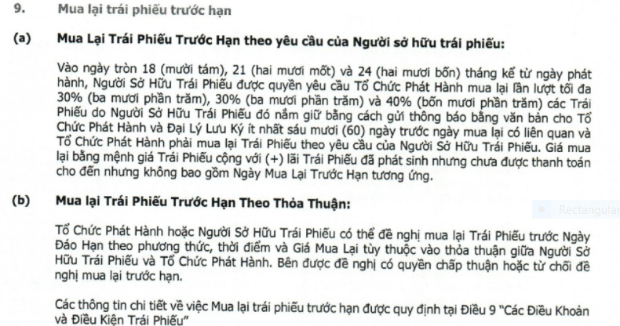

 |  |  |  |  |  |  |  |  |  |  |  | SBT bond

